关系图
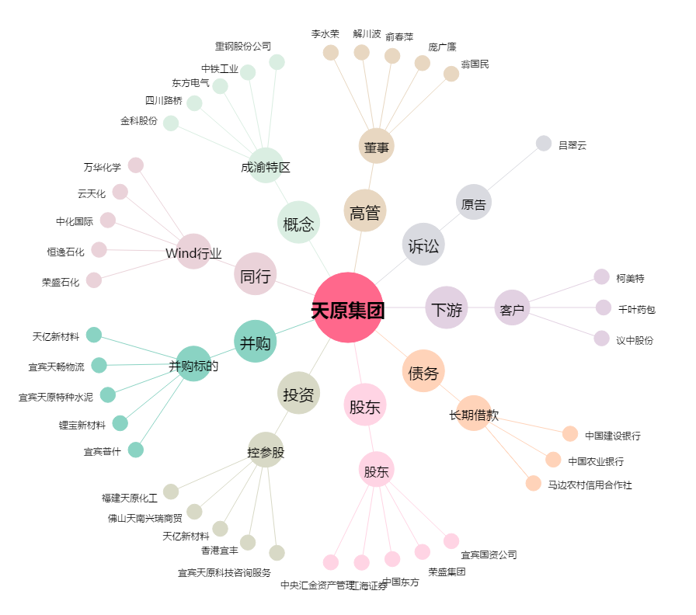
天原集团[002386.SZ] - 关系概览图

